Inicio
Modelo General de Costos
Compartición de Infraestructura Pasiva de Otros Sectores

PRESENTACIÓN

La Comisión de Regulación de Comunicaciones (CRC) adelantó una revisión de las condiciones de compartición de infraestructura de otros sectores para la prestación de servicios de telecomunicaciones. Este proceso de revisión inició en el año 2019 con un análisis de aspectos puntuales asociados a la compartición de elementos de infraestructura, enfocado en el Sector Eléctrico, el cual a partir de la expedición de la Resolución CRC 7120 de 2023 se amplió a otros sectores con infraestructura susceptible de compartición para la prestación de los referidos servicios. Considerando lo anterior, la CRC describe un Modelo General de Compartición de Infraestructura, que de forma conceptual puede ser aplicado a cualquier sector que tenga infraestructuras susceptibles de compartición con la siguiente estructura conceptual.

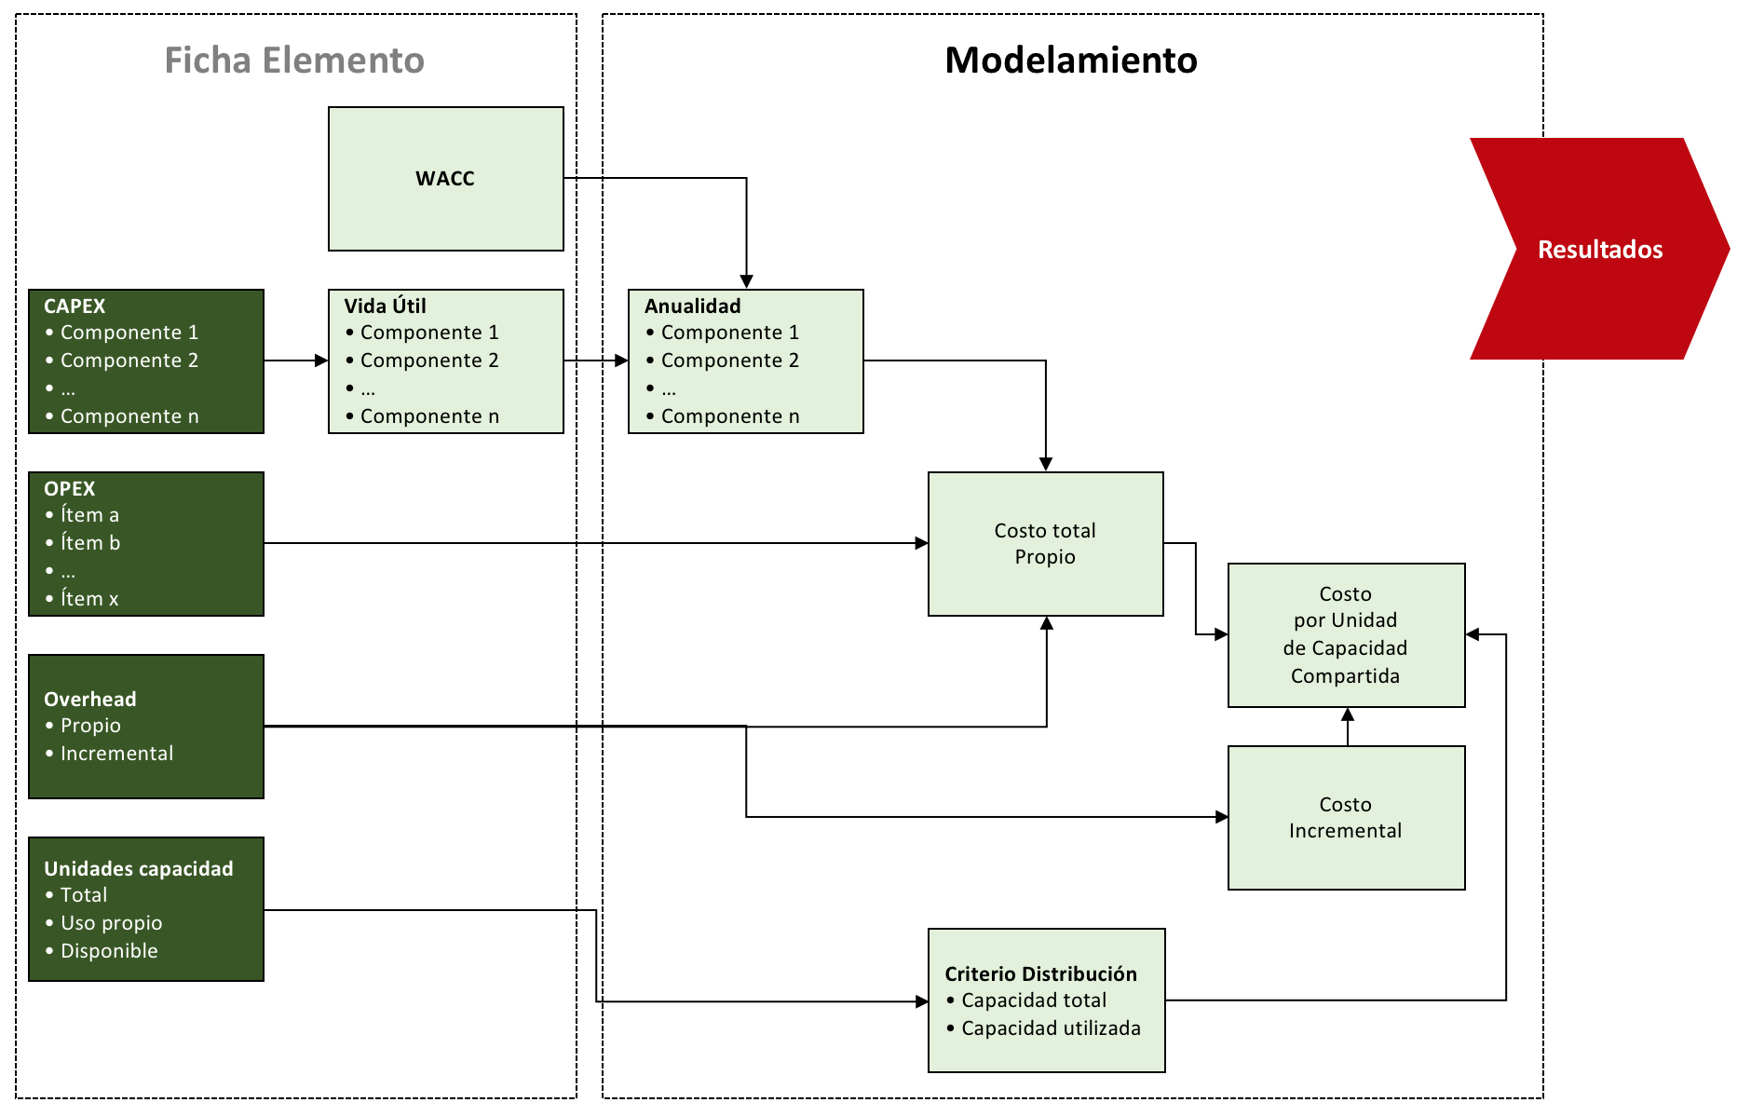

Cálculos
Modelo General de Costos |  |  |  |  | Resultados
Compartición de Infraestructura Pasiva de Otros Sectores |  |  |  |  | Escenario 1

Cálculos

Soporte de Compartición de Infraestructura

En este tablero se reflejan los cálculos estimados de la compartición, utilizando los supuestos seleccionados y que arroja el resultado de valor anualizado (estimado por WACC) y la aproximación lineal del valor mensual de compartición.
 | Soportes | Costo Promedio Poste por Unidad | CAPEX x Unidad | Total CAPEX Anualidad | Depreciación | OPEX Gastos Directos Anuales | Gastos Indirectos Anuales | Impuestos Anuales | Total OPEX Anual | TOTAL CAPEX + OPEX ANUAL | VPN | TOTAL MENSUAL (Lineal)
 | Soporte 1 | $500,000 | $250,000.00 | $30,579.15 | $7,142.86 | $7,750.00 | $2,247.50 | $12,619.54 | $22,617.04 | $53,196 | $ 434,905.74 | $ 4,206.40
 | Soporte 2 | $1,000,000 | $333,333.33 | $40,772.21 | $9,523.81 | $10,333.33 | $2,996.67 | $16,826.06 | $30,156.06 | $70,928 | $ 579,874.32 | $ 5,608.53
 | Soporte 3 | $1,500,000 | $375,000.00 | $45,868.73 | $10,714.29 | $11,625.00 | $3,371.25 | $18,929.32 | $33,925.57 | $79,794 | $ 652,358.61 | $ 6,309.60
 | Soporte 4 | $2,000,000 | $400,000.00 | $48,926.65 | $11,428.57 | $12,400.00 | $3,596.00 | $20,191.27 | $36,187.27 | $85,114 | $ 695,849.18 | $ 6,730.24

Precio de arrendamiento (mes/posición)
Composición de Costos
 | $30,579.15
 | $7,750.00
 | $2,247.50
 | $12,619.54

